04

05
HORÁRIO EFETIVO (INÍCIO - FIM) |  | 08:00 a 16:00
LOCALIZAÇÃO RESUMIDA |  | RIO GRANDE DO SUL
PROBLEMA (duração)
OBSERVAÇÃO
CONDIÇÕES METEOROLÓGICAS | MANHÃ | LIMPO
 | TARDE | PARC. NUBLADO
 |  | [
ACOMPANHAMENTO CLIMÁTICO

8:00:00 |  |  | 9:00:00
 |  |  | 

10:00:00 |  |  | 11:00:00
 |  |  | 

12:00:00 |  |  | 13:00:00
 |  |  | 

14:00:00 |  |  | 15:00:00
 |  |  | 

16:00:00 |  |  | 17:00

06

06
HORÁRIO EFETIVO (INÍCIO - FIM) |  | 08:00 a 12:00
LOCALIZAÇÃO RESUMIDA |  | RIO GRANDE DO SUL
PROBLEMA (duração) |  | CHUVA E MUITA NEBLINA NA PARTE DA TARDE
OBSERVAÇÃO
CONDIÇÕES METEOROLÓGICAS | MANHÃ | NUBLADO
 | TARDE | NUBLADO E CHUVA
 |  | [
ACOMPANHAMENTO CLIMÁTICO

8:00:00 |  |  | 9:00:00
 |  |  | 

10:00:00 |  |  | 11:00:00
 |  |  | 

12:00:00 |  |  | 13:00:00
 |  |  | 

14:00:00 |  |  | 15:00:00
 |  |  | 

16:00:00 |  |  | 17:00

07
07
HORÁRIO EFETIVO (INÍCIO - FIM) |  | 08:00 a 17:00
LOCALIZAÇÃO RESUMIDA |  | RIO GRANDE DO SUL
PROBLEMA (duração)
OBSERVAÇÃO
CONDIÇÕES METEOROLÓGICAS | MANHÃ | LIMPO
 | TARDE | LIMPO


ACOMPANHAMENTO CLIMÁTICO
8:00:00 |  |  | 9:00:00
 |  |  | 

10:00:00 |  |  | 11:00:00
 |  |  | 

12:00:00 |  |  | 13:00:00
 |  |  | 

14:00:00 |  |  | 15:00:00
 |  |  | 


16:00:00 |  |  | 17:00

08
08
HORÁRIO EFETIVO (INÍCIO - FIM) |  | 08:00 a 17:00
LOCALIZAÇÃO RESUMIDA |  | RIO GRANDE DO SUL
PROBLEMA (duração)
OBSERVAÇÃO
CONDIÇÕES METEOROLÓGICAS | MANHÃ | LIMPO
 | TARDE | LIMPO


ACOMPANHAMENTO CLIMÁTICO
8:00:00 |  |  | 9:00:00
 |  |  | 

10:00:00 |  |  | 11:00:00
 |  |  | 

12:00:00 |  |  | 13:00:00
 |  |  | 

14:00:00 |  |  | 15:00:00
 |  |  | 


16:00:00 |  |  | 17:00

09
09
HORÁRIO EFETIVO (INÍCIO - FIM) |  | 08:00 a 17:00
LOCALIZAÇÃO RESUMIDA |  | RIO GRANDE DO SUL
PROBLEMA (duração)
OBSERVAÇÃO
CONDIÇÕES METEOROLÓGICAS | MANHÃ | LIMPO
 | TARDE | LIMPO



ACOMPANHAMENTO CLIMÁTICO
8:00:00 |  |  | 9:00:00


10:00:00 |  |  | 11:00:00
 |  |  | 

12:00:00 |  |  | 13:00:00
 |  |  | 


14:00:00 |  |  | 15:00:00



16:00:00 |  |  | 17:00

10
10
HORÁRIO EFETIVO (INÍCIO - FIM) |  | 08:00 a 17:00
LOCALIZAÇÃO RESUMIDA |  | RIO GRANDE DO SUL
PROBLEMA (duração) |  | CHUVA DE 10:00 AS 12:00
OBSERVAÇÃO
CONDIÇÕES METEOROLÓGICAS | MANHÃ | CHUVA
 | TARDE | NUBLADO


ACOMPANHAMENTO CLIMÁTICO
8:00:00 |  |  | 9:00:00
 |  |  | 


10:00:00 |  |  | 11:00:00
 |  |  | 

12:00:00 |  |  | 13:00:00
 |  |  | 

14:00:00 |  |  | 15:00:00
 |  |  | 


16:00:00 |  |  | 17:00

11
11
HORÁRIO EFETIVO (INÍCIO - FIM)
LOCALIZAÇÃO RESUMIDA |  | RIO GRANDE DO SUL
PROBLEMA (duração) |  | CHUVA E NEBLINA
OBSERVAÇÃO
CONDIÇÕES METEOROLÓGICAS | MANHÃ | CHUVA
 | TARDE | CHUVA

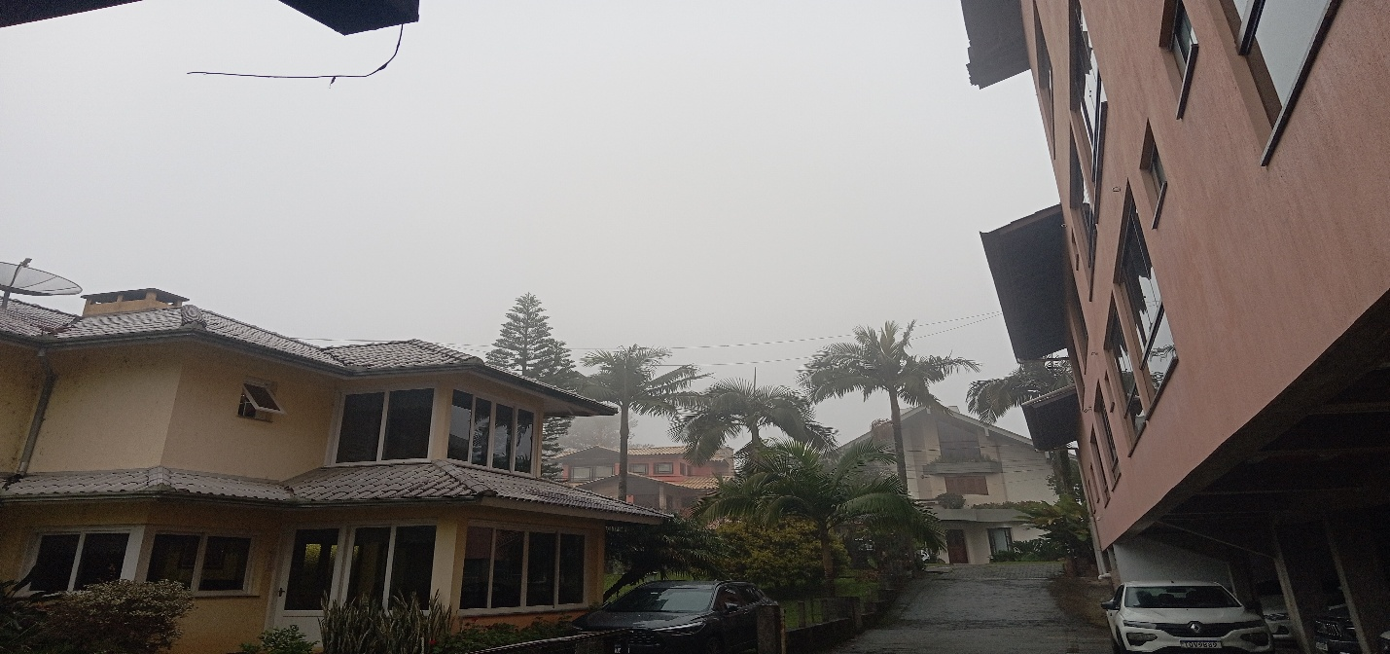
ACOMPANHAMENTO CLIMÁTICO
8:00:00 |  |  | 9:00:00
 |  |  | 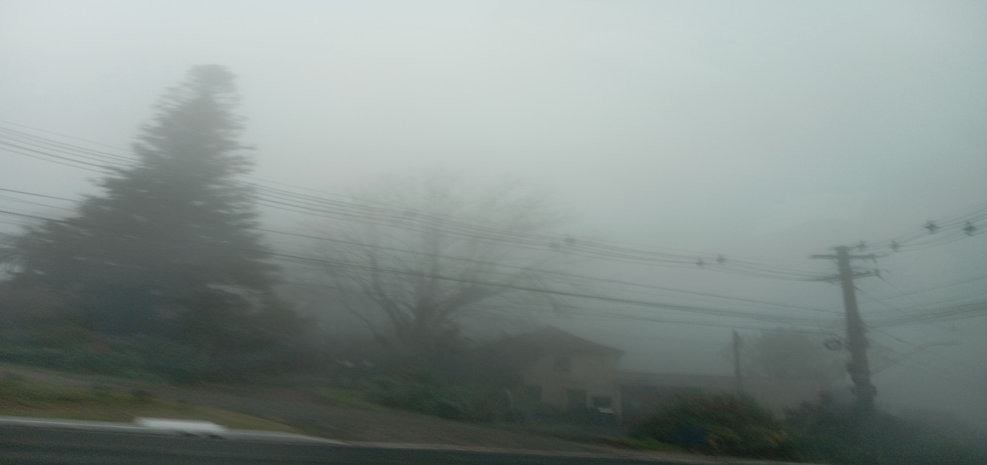


10:00:00 |  |  | 11:00:00
 |  |  | 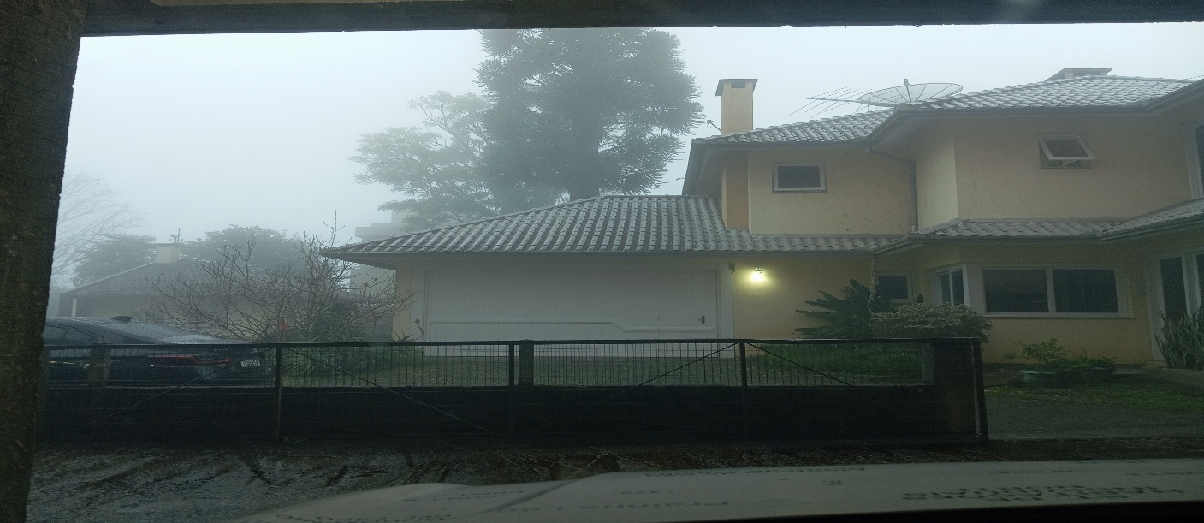

12:00:00 |  |  | 13:00:00
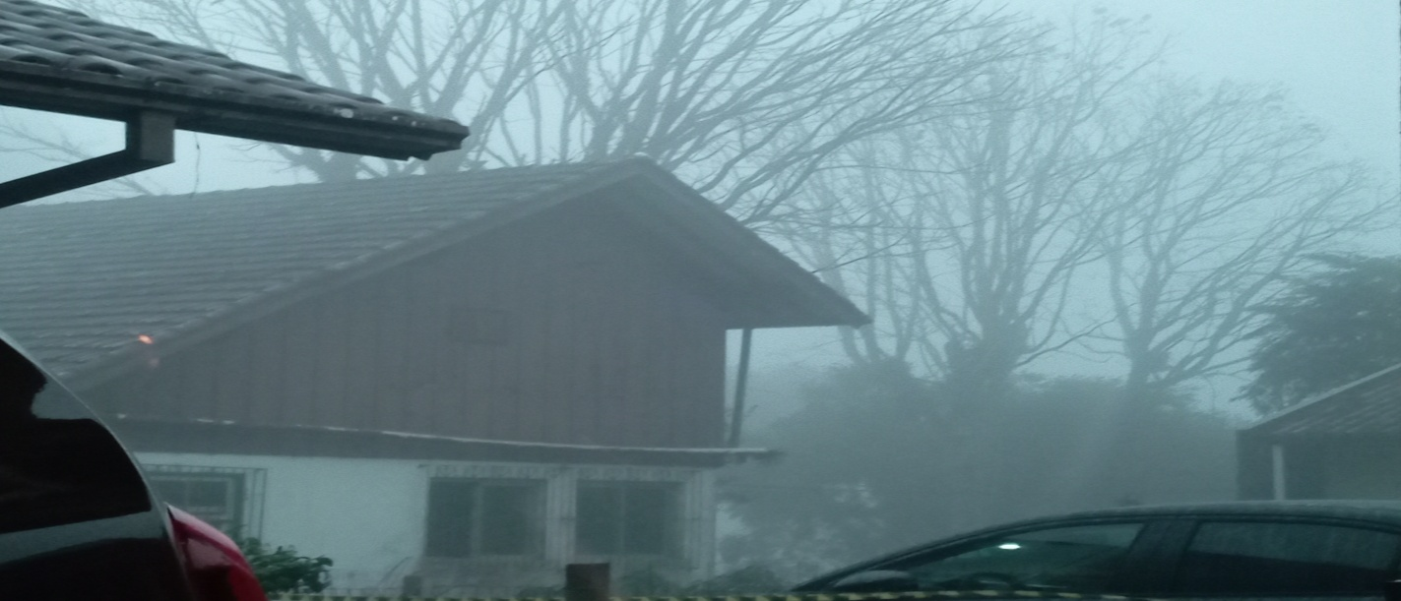 |  |  | 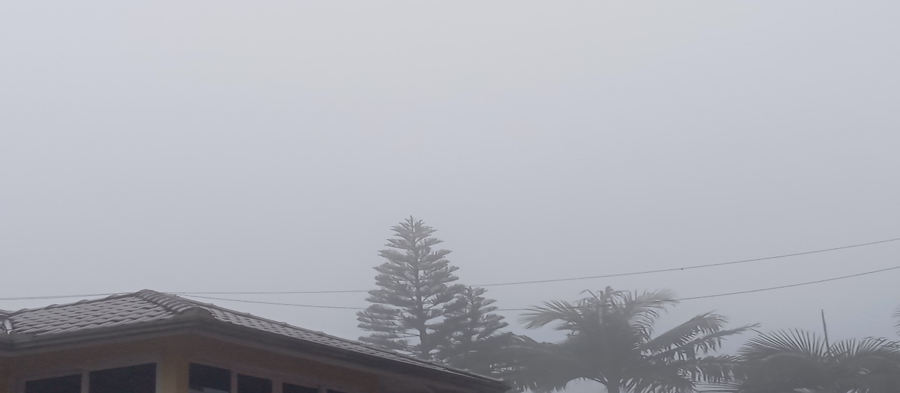

14:00:00 |  |  | 15:00:00
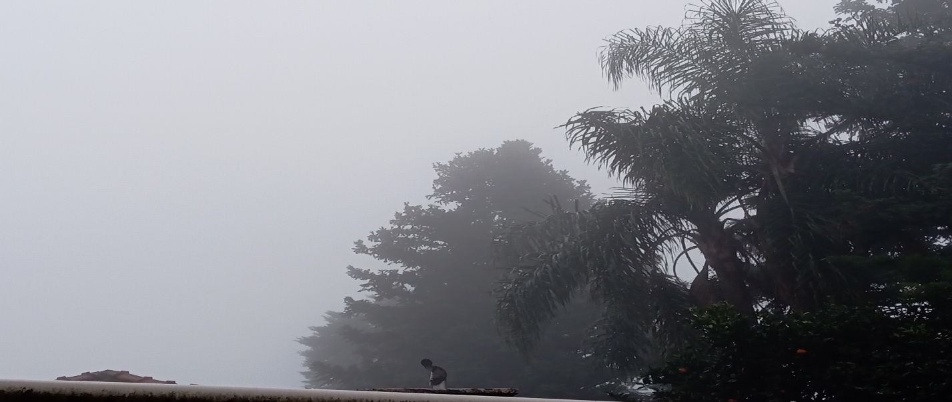 |  |  | 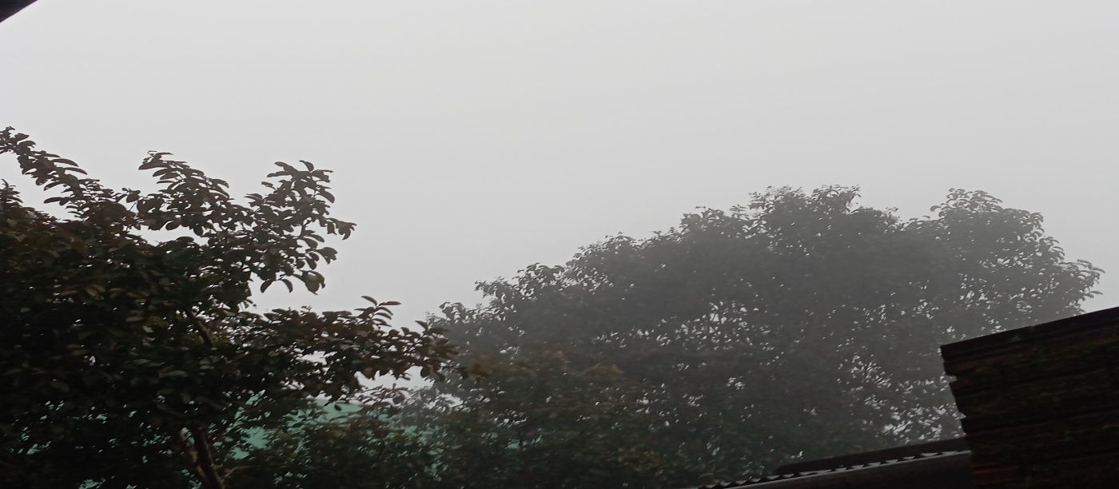

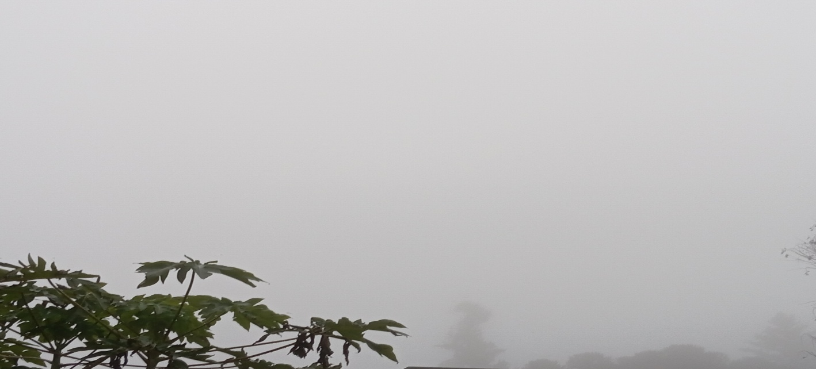
16:00:00 |  |  | 17:00

14

1
HORÁRIO EFETIVO (INÍCIO - FIM) |  | 08:00 a 14:00
LOCALIZAÇÃO RESUMIDA |  | RIO GRANDE DO SUL
PROBLEMA (duração)
OBSERVAÇÃO
CONDIÇÕES METEOROLÓGICAS | MANHÃ | LIMPO
 | TARDE | LIMPO
 |  | [
ACOMPANHAMENTO CLIMÁTICO
8:00:00 |  |  | 9:00:00
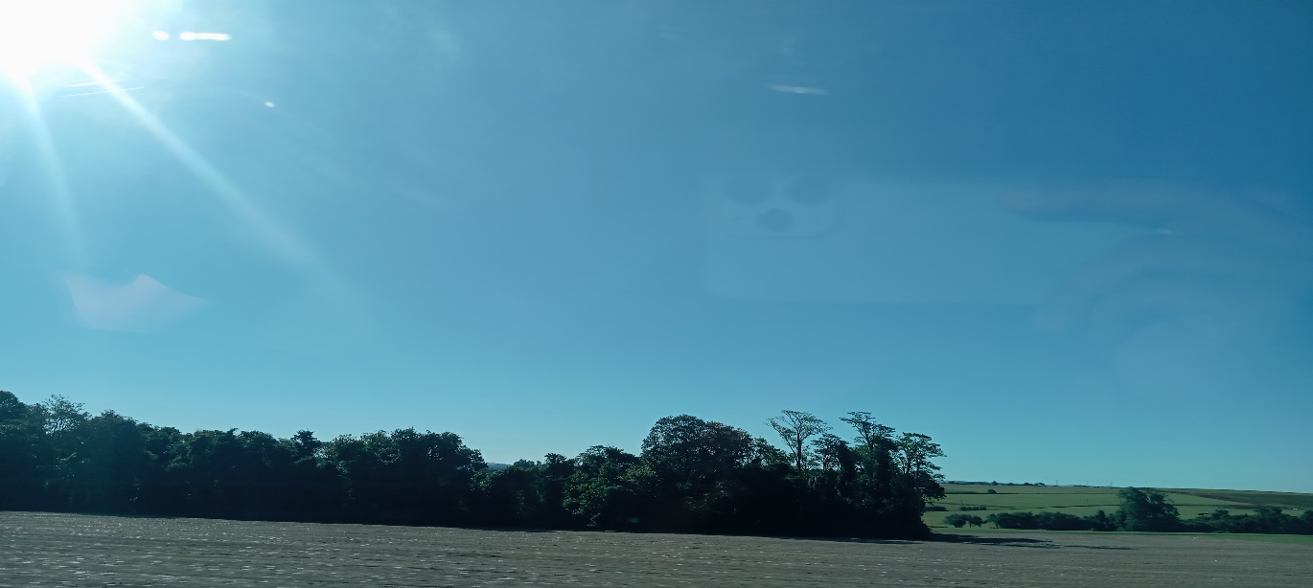 |  |  | 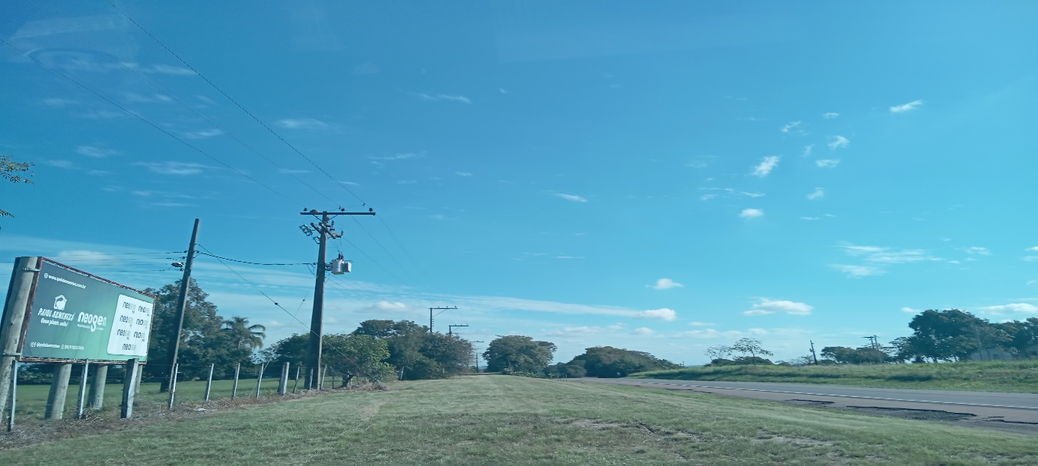

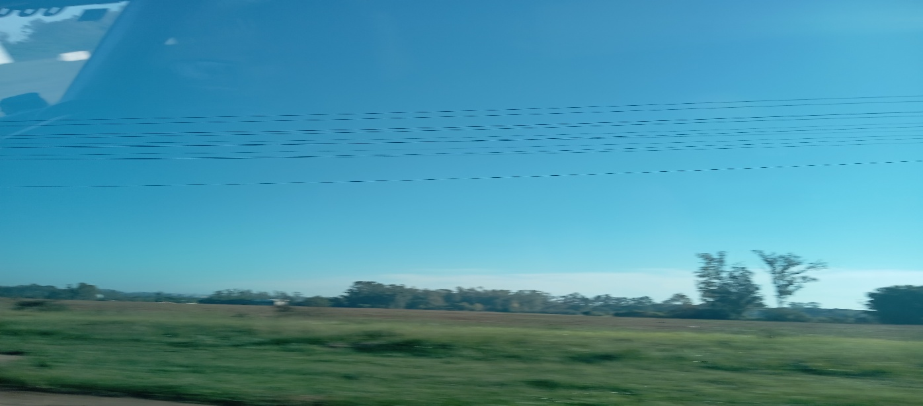
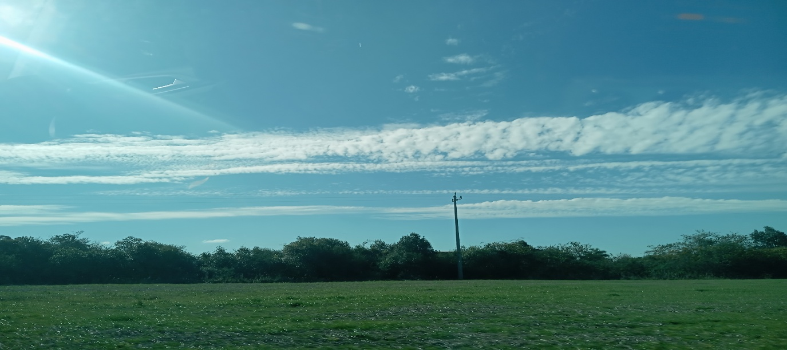
10:00:00 |  |  | 11:00:00

12:00:00 |  |  | 13:00:00
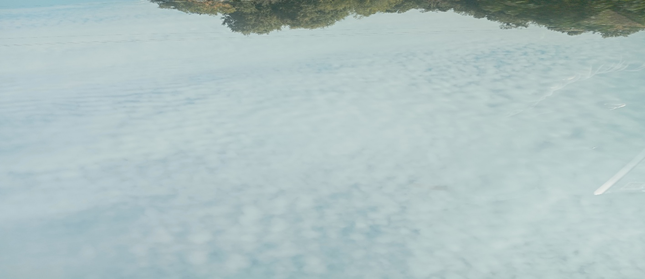 |  |  | 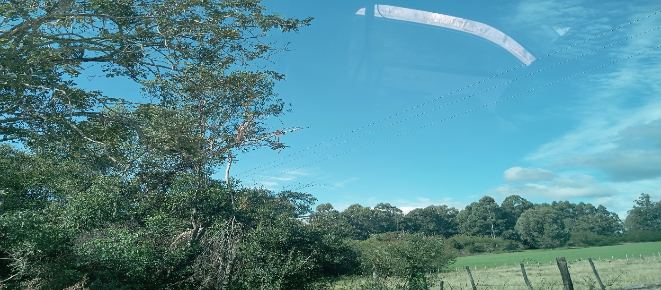

14:00:00 |  |  | 15:00:00
 |  |  | 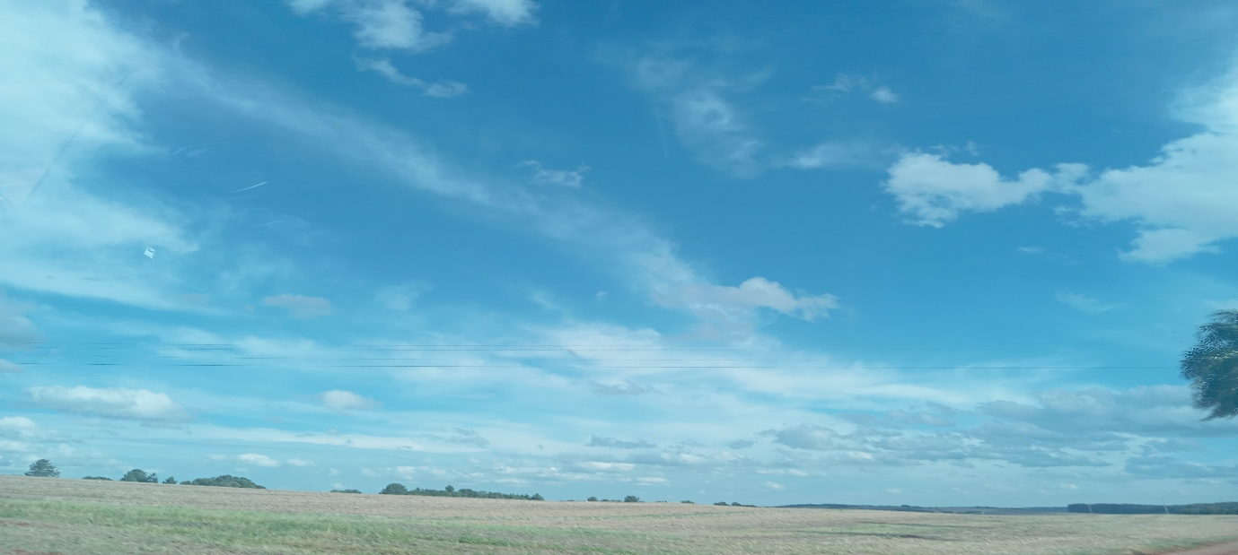

16:00:00 |  |  | 17:00

